Sheet1
※最低限…
 |  | Stand

 | 概要
 | ・BEYONDの幽霊とアクション要素をとりだしたゲーム

 | ゲーム内容
 | ・地下ｎ階の研究所から地上を目指して脱出する
 | ・プレイヤーは主人公とスタンドの操作を切り替えながら脱出を目指す

 | 主人公の仕様
 | ・ただの人
 | ・スタンドがいる
 | ・移動などはこっち
 | ・三人称

 | スタンドの仕様
 | ・主人公操作時は透明、スタンドに切り替えたらふわふわしたエフェクトが見える
 | ・主人公の周りしか動けない
 | ・ふわふわと浮いている
 | ・小さなオブジェクトはスッとすり抜ける（壁などは無理）
 | ・ポルターガイスト的なのを起こせる↓
 | ・敵を気絶させる、足場を動かす、カギを開けるなどなど・・・色々
 | ・一人称

 | 敵
 | ・研究所の警備員的ななにか

 | 操作方法

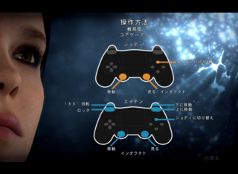
 | 主人公時
 | 移動 | 左スティック
 | カメラ操作 | 右スティック
 | 操作切り替え | Yボタン
 | ジャンプ | Aボタン
 | インタラクト | Xボタン

 | スタンド時
 | 移動 | 左スティック
 | カメラ操作 | 右スティック
 | 操作切り替え | Yボタン
 | 上昇 | RB
 | 下降 | RT
 | インタラクト | Xボタン

 | ゲーム画面

 | スタンド画面
 | もやもやしてる感じ
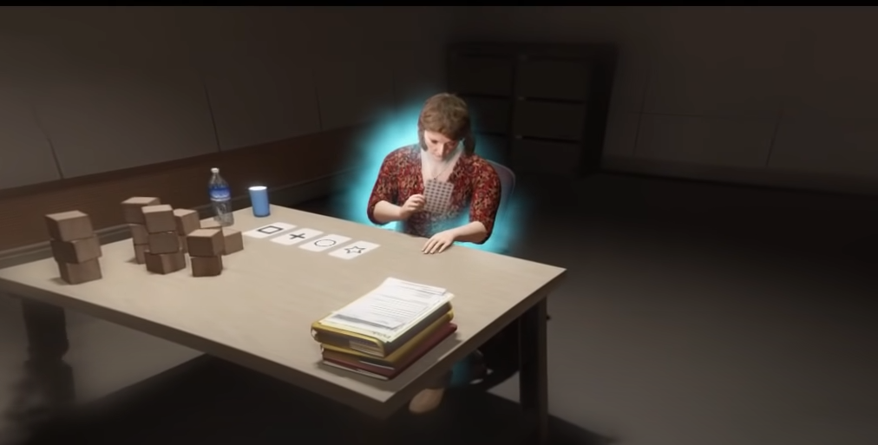

 | 青いところに紫のカーソルを合わせて物を動かしたり気絶させたりする
 | ↓
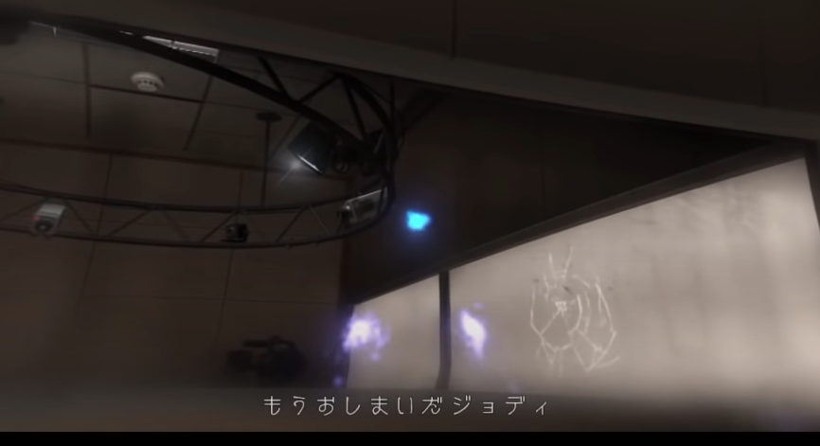

 | 主人公画面は三人称
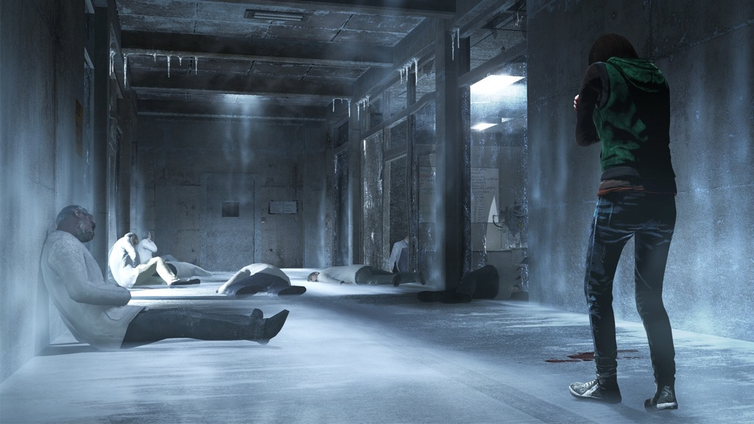

 | ステージのイメージ

